Sheet1
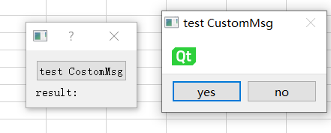
Qt自定义对话框实战

